Tuần 1
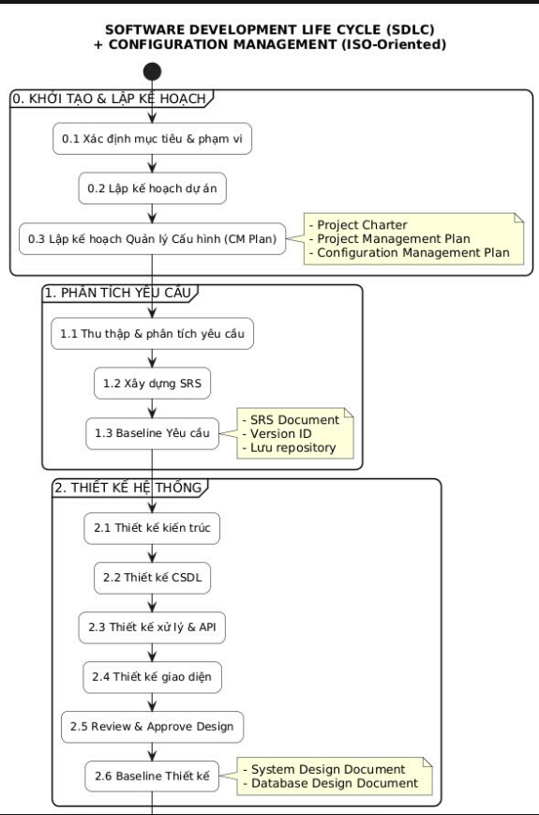
CÔNG TY TNHH CÔNG NGHỆ PHẦN MỀM PHÚC LAM PHƯƠNG |  |  |  | NHÓM PHÂN TÍCH THIẾT KẾ HỆ THỐNG 8
số M66, Đường Đinh Tiên Hoàng, P. 8, TP. Vĩnh Long, Vĩnh Long plpsoft.vn@gmail.com Người giới thiệu: Ths. Võ Văn Phúc |  |  |  | Thành viên: Lê Thị Tú Mi
Lê Thị Tú Mi: Quản lý Nhân Sự (HRMS)
Tuần 1: Mục 0 (Khởi tạo, CM Plan, Project Charter)
Chuẩn bị công cụ
Công cụ | Mục đích sử dụng | Thứ | Nội dùng
Microsoft Word / Excel | Viết báo cáo, soạn thảo Project Plan, BRD, SRS | T2 | Sếp bàn giao công việc
StartUML | Vẽ sơ đồ Use Case, Activity, Sequence | T3 | Báo cáo đề tài và lập nhóm PTTK8
SQL Server | Thiết kế sơ đồ quan hệ thực thể (ERD) | T4 | Triển khai đề tài và chuẩn bị
Figma / Draw.io | Vẽ màn hình Mockup | T5 | Hoàn thành dự thảo Project Charter
Google Drive / Github | Làm kho lưu trữ tập trung | T6 | Hoàn thành CM Plan
 |  | T7 | Tổng hợp thành file Báo cáo tuần 1
 |  | CN | X
Mục tiêu trong tuần |  | KẾ HOẠCH TUẦN 2
Mục 0.1 Xác định Mục tiêu & Phạm vi |  | Thu thập yêu cầu chi tiết (SRS) về nghiệp vụ quản lý camera và thiết bị tin học
Xây dựng bộ tài liệu phân tích & thiết kế đạt chuẩn ISO/IEC/IEEE 29148:2018 |  | Xây dựng danh sách các tác nhân (Actors) và các ca sử dụng (Use Cases) chính
Mục 0.2 Lập kế hoạch dự án
Chia nhỏ 6 tuần cho riêng dự án HRMS (Tuần 1: Khởi tạo, Tuần 2-3: SRS, Tuần 4: SDD, Tuần 5: API+UI, Tuần 6: Tổng hợp báo cáo)
Mục 0.3 Lập kế hoạch Quản lý cấu hình - CM Plan
Sử dụng các công cụ trên

Tên dự án: | Hệ thống quản lý nhân sự (HRMS)
Đối tượng quản lý: | Nhân viên, hợp đồng lao động, nghỉ phép, kỹ năng, đào tạo, thiết bị, tài liệu ký số, xe công ty, lịch làm việc, đánh giá hiệu suất
Chức năng
Quản lý hồ sơ nhân viên: | Nhân viên tự xem và cập nhật thông tin, kỹ năng, tải Resume (có thể bật/tắt quyền sửa qua Employee Editing Config)
Quản lý hợp đồng lao động: | Tạo mới, lưu trữ, theo dõi trạng thái (Draft → Active → Expired). Smart Button "Contracts" hiển thị màu xanh/đỏ cảnh báo hết hạn
Quản lý nghỉ phép: | Nhân viên gửi yêu cầu, Approver duyệt/từ chối, tự động tính ngày nghỉ (trừ CN và lễ), tự động trừ quỹ phép
Onboarding / Offboarding tự động: | Kích hoạt quy trình khi nhân viên vào/ra công ty (cấp email, thiết bị, khóa học, thu hồi tài sản)
Quản lý thiết bị & ký số: | Cấp phát laptop, màn hình, bàn phím; gửi yêu cầu ký tài liệu điện tử (NDA, hợp đồng), ghi log IP và thời gian
Quản lý xe công ty (Cars): | Cấp phát xe, theo dõi bảo trì, đăng kiểm, bảo hiểm, chi phí. Smart Button "Cars" hiển thị cảnh báo hết hạn
Lên ca & đổi ca (Planning): | Xem lịch làm việc theo tuần (Office/Remote/Hybrid), gửi yêu cầu đổi ca, phê duyệt đổi ca
Đánh giá hiệu suất & Timesheets: | Ghi nhận giờ làm theo dự án, gửi yêu cầu đánh giá (định kỳ/đột xuất), quản lý KPI
Dashboard & Báo cáo: | Tổng hợp KPI (tổng NV, hợp đồng sắp hết, tỷ lệ nghỉ phép), xuất Excel/PDF
Audit Log & Phân quyền RBAC: | Ghi lại mọi thay đổi dữ liệu (ai, lúc nào, từ IP nào, thay đổi gì). Phân quyền Employee/Manager/HR Admin

Tuần 2
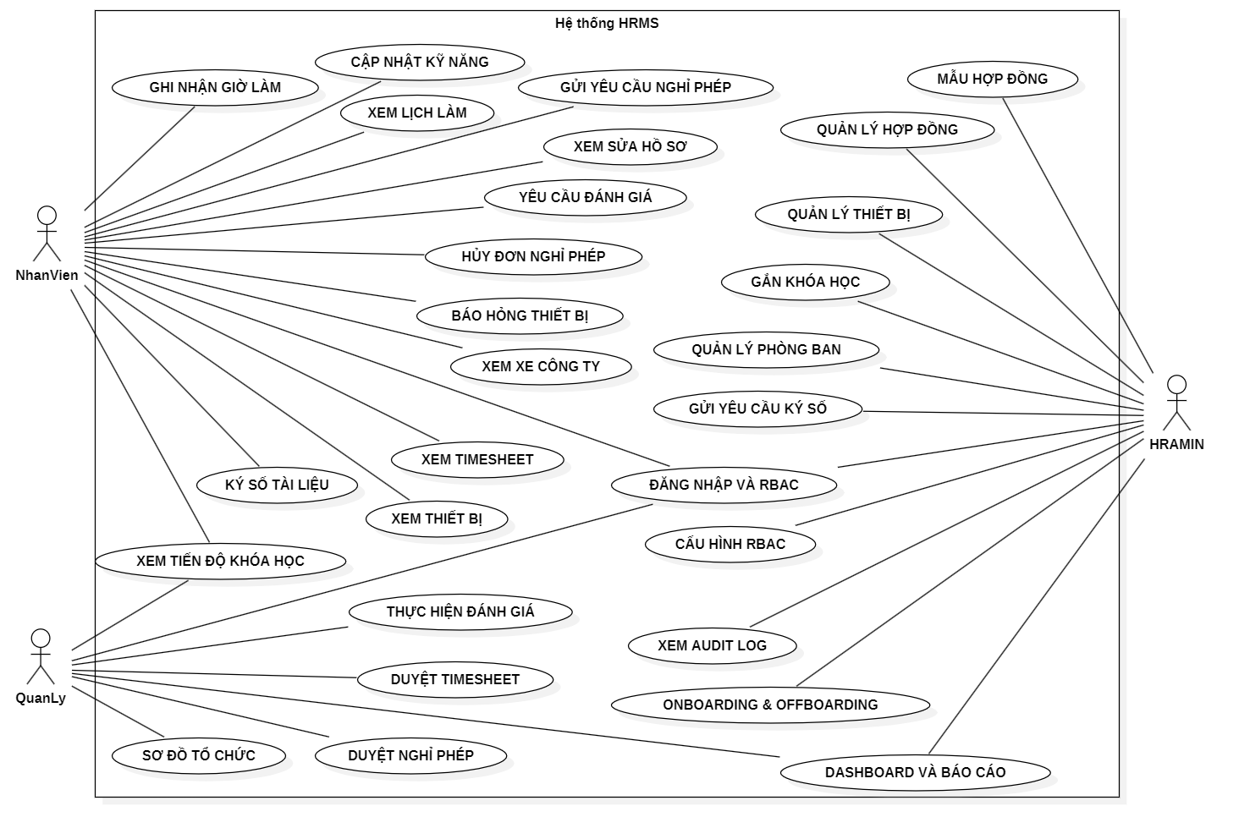
CÔNG TY TNHH CÔNG NGHỆ PHẦN MỀM PHÚC LAM PHƯƠNG | NHÓM PHÂN TÍCH THIẾT KẾ HỆ THỐNG 8
số M66, Đường Đinh Tiên Hoàng, P. 8, TP. Vĩnh Long, Vĩnh Long plpsoft.vn@gmail.com Người giới thiệu: Ths. Võ Văn Phúc | Thành viên: Lê Thị Tú Mi
Lê Thị Tú Mi: Quản lý Nhân Sự (HRMS)
Mục 1 Phân tích yêu cầu (BRD & SRS)
4 bước chính: 1. Khảo sát & phỏng vấn 2. Xác định tác nhân (Actors) 3. Liệt kê Use Cases 4. Vẽ sơ đồ Use Case tổng quát
1. Xác định các Tác nhân (Actors) - Ai là người dùng phần mềm HRMS?
2. Liệt kê các Ca sử dụng (Use Cases): Những người đó dùng phần mềm để làm việc gì cụ thể?
3. Vẽ sơ đồ Use Case tổng quát: Dùng StartUML để hình ảnh hóa các chức năng

3 nhóm chính (Actors)
Nhân viên (Employee)
Quản lý (Manager)
Quản trị viên nhân sự (HR Admin)

Họ dùng để làm gì |  | Thứ | Nội dùng
Nhân viên (Employee) |  | T2 | Thu thập yêu cầu
Xem và cập nhật hồ sơ cá nhân (nếu được cấu hình cho phép) [(personal) - chỉ dữ liệu của chính mình] |  | T3
Cập nhật kỹ năng, tải Resume, bằng cấp, chứng chỉ |  | T4
Gửi yêu cầu nghỉ phép (Time Off), xem số ngày phép còn lại |  | T5 | Phân tích tác nhân & Chức năng:
Ký số hoặc từ chối tài liệu điện tử (Documents) |  | T6 | Vẽ sơ đồ UML tổng quát trong StartUML
Xem danh sách thiết bị đang được cấp (Equipment) |  | T7 | Hoàn thiện tài liệu SRS
Xem danh sách xe công ty đang được cấp (Cars) |  | CN | Baseline & Báo cáo
Xem lịch làm việc, gửi yêu cầu đổi ca (Planning)
Ghi nhận giờ làm (Timesheets)
Gửi yêu cầu đánh giá hiệu suất (Appraisal)
Xem tiến độ khóa học đào tạo (Courses)
Quản lý (Manager)
Phê duyệt hoặc từ chối đơn nghỉ phép của cấp dưới [(team) - dữ liệu của nhân viên trong phòng ban]
Xem báo cáo team (danh sách nhân viên, tình trạng hợp đồng)
Xem sơ đồ tổ chức (Org Chart) của team mình |  | Kế hoạch tuần 3
Xem danh sách thiết bị, xe của team |  | 3.1 Hoàn thiện SRS (bổ sung các FR còn thiếu)
Xem tiến độ đào tạo của cấp dưới |  | 3.2 Thiết kế kiến trúc hệ thống (SDD)
Đánh giá hiệu suất nhân viên cấp dưới |  | 3.3 Thiết kế cơ sở dữ liệu (DBD) - ERD
Xem tiến độ đào tạo của cấp dưới
Quản trị viên nhân sự (HR Admin)
Toàn quyền CRUD trên tất cả dữ liệu [(full access) - toàn công ty]
Quản lý hợp đồng lao động (tạo, sửa, xóa, theo dõi hết hạn) |  |  | Baseline Yêu cầu
Quản lý phòng ban, chức vụ, cơ cấu tổ chức |  |  | Phiên bản tài liệu SRS: V2.0 (Baseline - sau khi bổ sung).
Quản lý thiết bị (nhập kho, cấp phát, thu hồi, báo hỏng) |  |  | Phiên bản tài liệu BRD: V1.0 (Baseline)
Quản lý xe công ty (thêm xe, cấp phát, bảo trì, thu hồi) |  |  | Trạng thái: Hoàn thành giai đoạn Phân tích yêu cầu
Gửi yêu cầu ký số tài liệu đến nhân viên |  |  | Số lượng FR: 21 yêu cầu chức năng
Gán khóa học đào tạo cho nhân viên |  |  | Số lượng NFR: 6 yêu cầu phi chức năng
Cấu hình quyền Employee Editing (bật/tắt tự sửa hồ sơ) |  |  | Số lượng Use Case: 50+ use cases (chi tiết trong SRS Bảng 2.2)
Gán Approver (người phê duyệt) cho nhân viên |  |  | Ngày thực hiện: 03/05/2026
Xem và xuất báo cáo nhật ký kiểm toán (Audit Log) |  |  | Người thực hiện: Lê Thị Tú Mi
Cấu hình danh sách ngày lễ (Holidays)
Xem Dashboard tổng hợp toàn công ty

Sơ đồ Use Case Tổng quát - Hệ thống Quản lý Nhân sự HRMS V1.0

